tulos
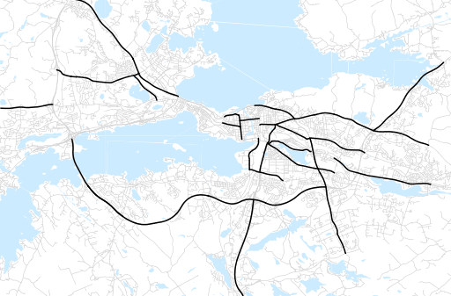
Otsikko | marraskuu 2022
Tilasto | liikennesuorite
Laskenta-aineisto | Kuukauden konstruoitu keskivuorokausiliikenne
Laskentajakso | 12.21 - 11.22
Viikonpäivät
Aikaväli
Vertailujakso

 | joulukuu-21 | tammikuu-22 | helmikuu-22 | maaliskuu-22 | huhtikuu-22 | toukokuu-22 | kesäkuu-22 | heinäkuu-22 | elokuu-22 | syyskuu-22 | lokakuu-22 | marraskuu-22
Liikennesuorite | 1,639,798 | 1,487,255 | 1,564,165 | 1,634,707 | 1,675,283 | 1,813,250 | 1,795,648 | 1,726,176 | 1,809,157 | 1,790,017 | 1,753,749 | 1,704,806

Kuukausiraportti

